ユーザビリティ
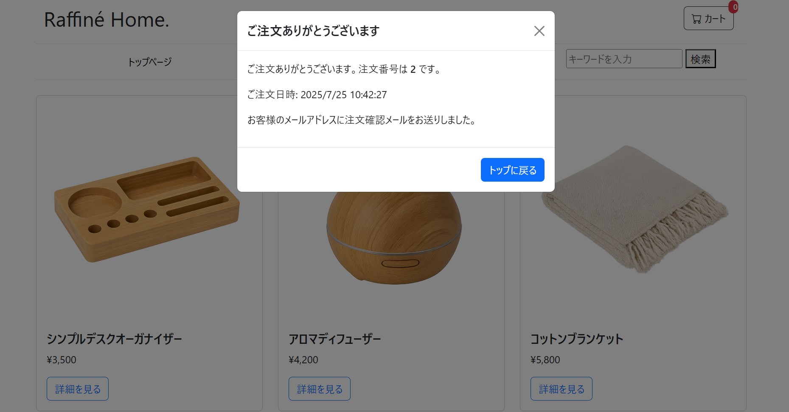
1. 注文が成功したことが明確に伝わるメッセージであること。
2. 注文番号が確認できること。
3.メールの送信が行われたことがわかること。
4. 次のアクション（例: トップに戻る）を促すボタンが適切に配置されていること。

